1. 입찰계획
시험ID | 시험항목 | 시험목적 | 테스트 계정 정보 | 시험절차 | 시험내역 | 시험결과내역 | 시험결과
ebidmast | 입찰계획 | 입찰계획 등록 기능 확인 | ID : ebidmast (시스템 관리자) PW : 1111 | 전자입찰 > 입찰계획 | 등록된 입찰 내역 리스트 확인
ebidmast | 입찰계획 | 입찰계획 등록 기능 확인 | ID : ebidmast (시스템 관리자) PW : 1111 | 전자입찰 > 입찰계획 -> 등록 > 과거 입찰 가져오기 클릭 | 과거입찰 리스트 확인
ebidmast | 입찰계획 | 입찰계획 등록 기능 확인 | ID : ebidmast (시스템 관리자) PW : 1111 | 전자입찰 > 입찰계획 -> 등록 > 품목 조회 클릭 | 품목 리스트 확인 | 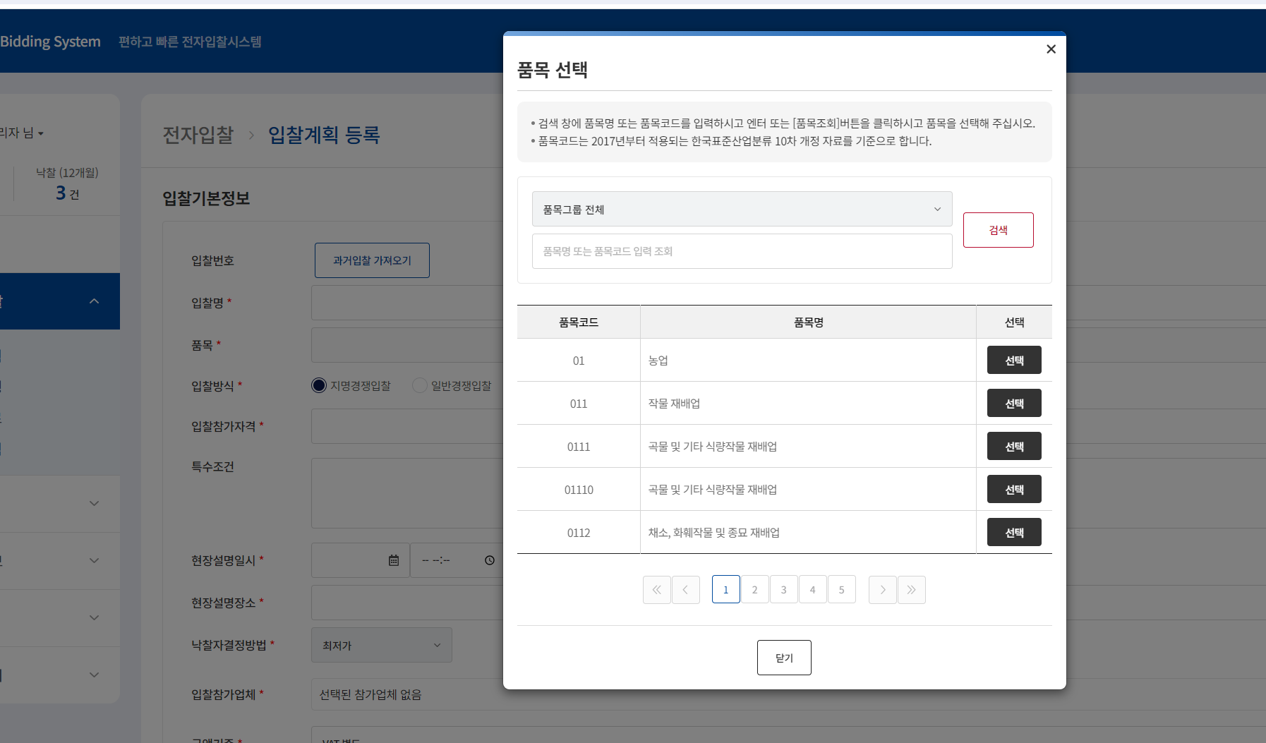
ebidmast | 입찰계획 | 입찰계획 등록 기능 확인 | ID : ebidmast (시스템 관리자) PW : 1111 | 전자입찰 > 입찰계획 -> 등록 > 과거입찰 클릭시 과거입찰 불러오기 | 과거입찰 불러오기 확인 | 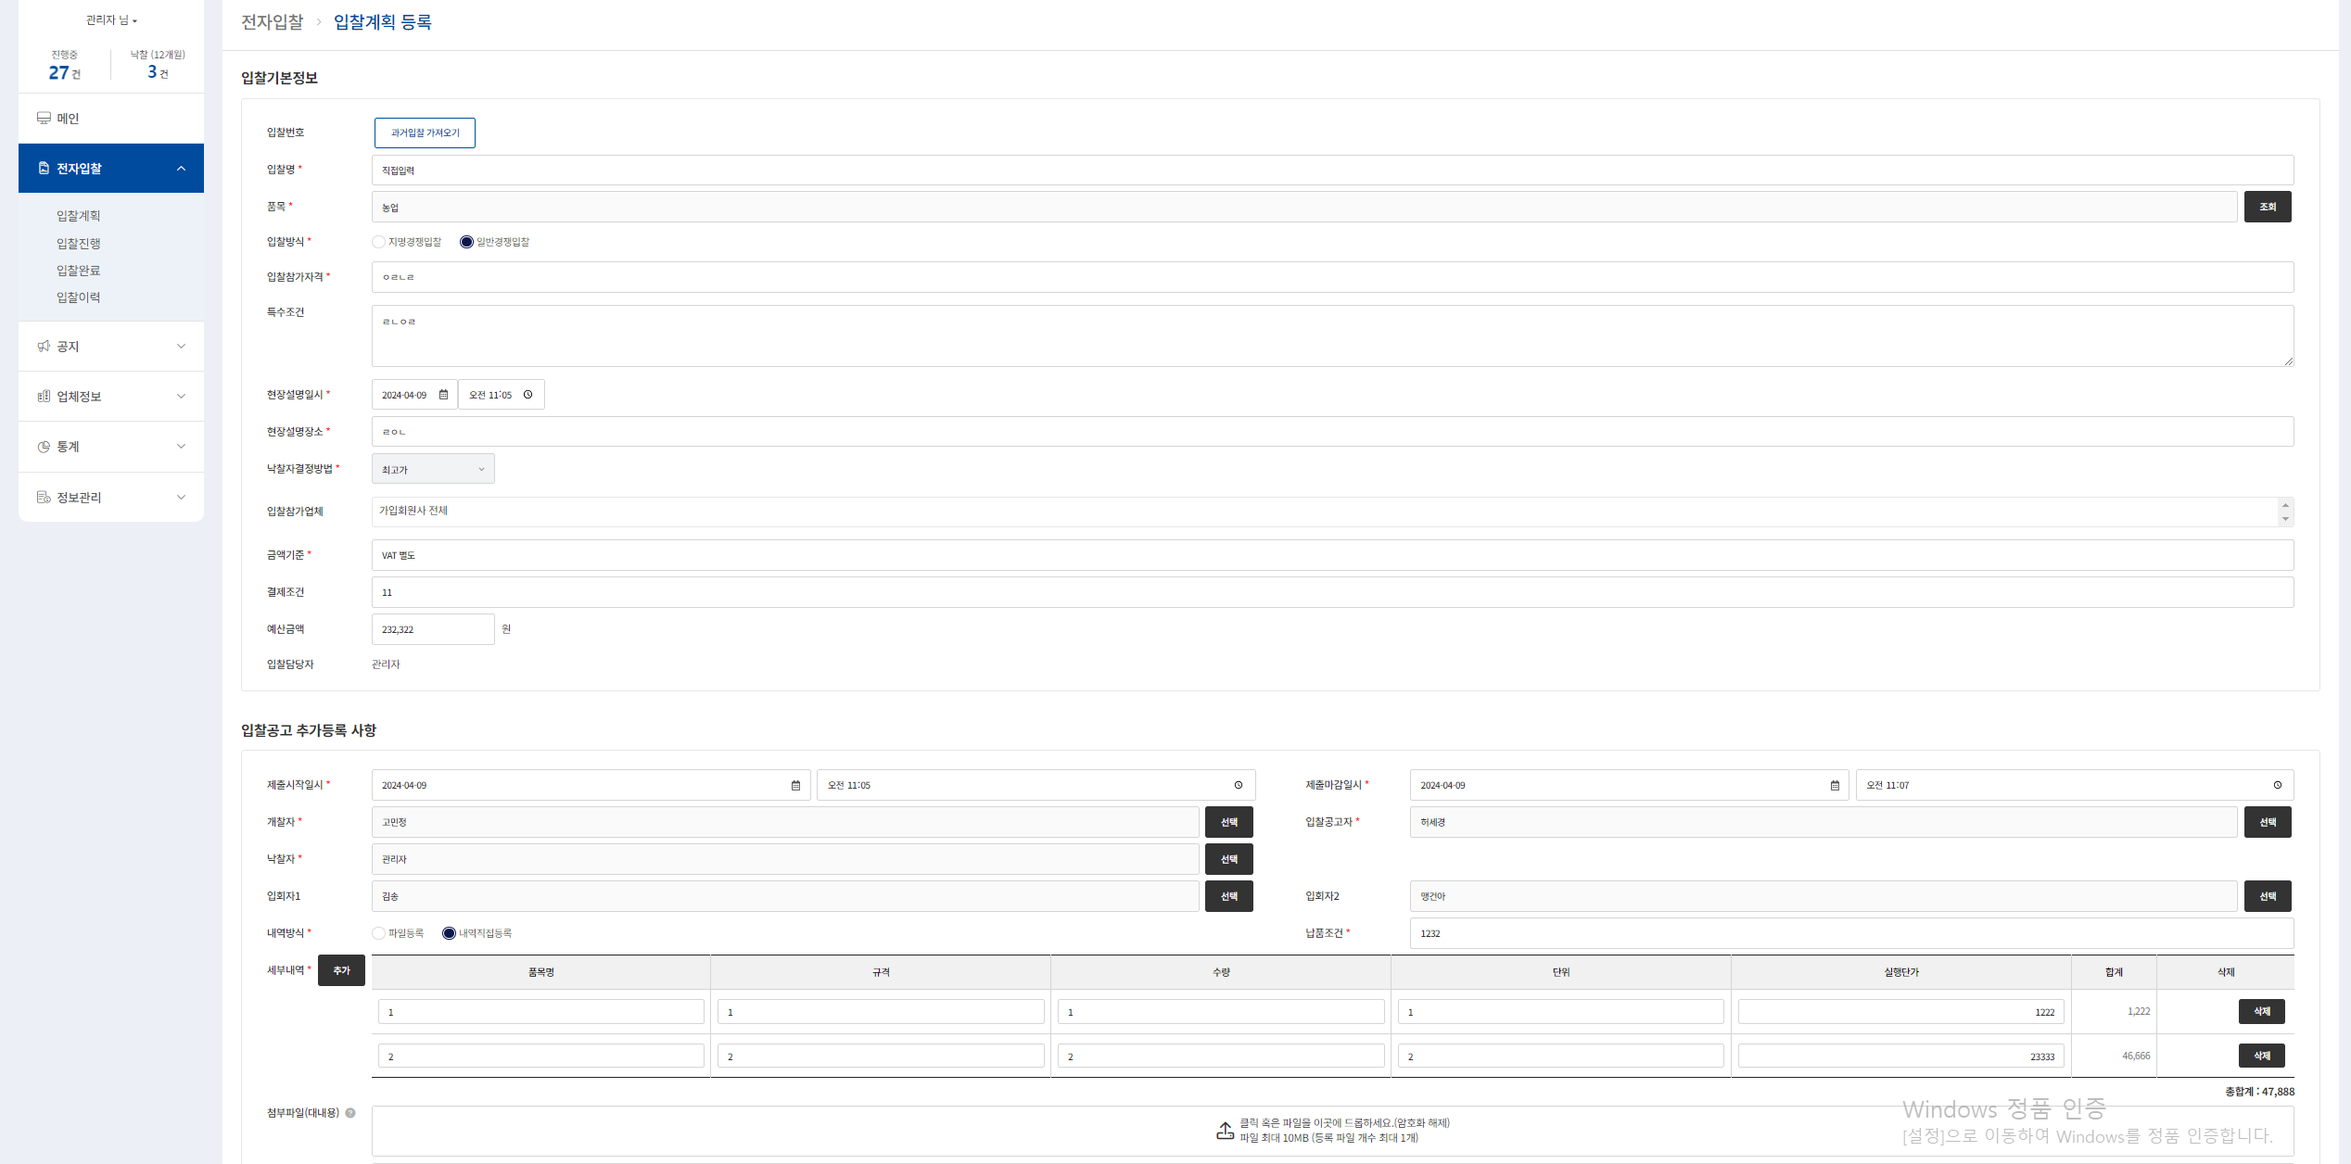
ebidmast | 입찰계획 | 입찰계획 등록 기능 확인 | ID : ebidmast (시스템 관리자) PW : 1111 | 전자입찰 > 입찰계획 -> 등록 > 입찰방식 지명경쟁입찰일 시 화면 | 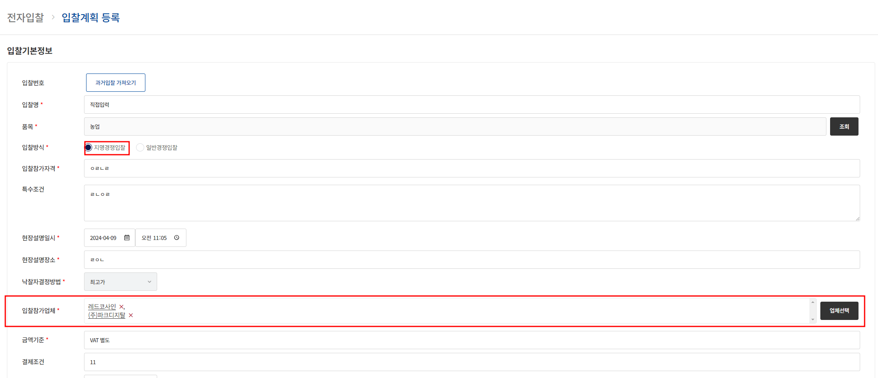 지명경쟁입찰일 시 화면
ebidmast | 입찰계획 | 입찰계획 등록 기능 확인 | ID : ebidmast (시스템 관리자) PW : 1111 | 전자입찰 > 입찰계획 -> 등록 > 입찰방식 지명경쟁입찰일 업체 선택 화면 | 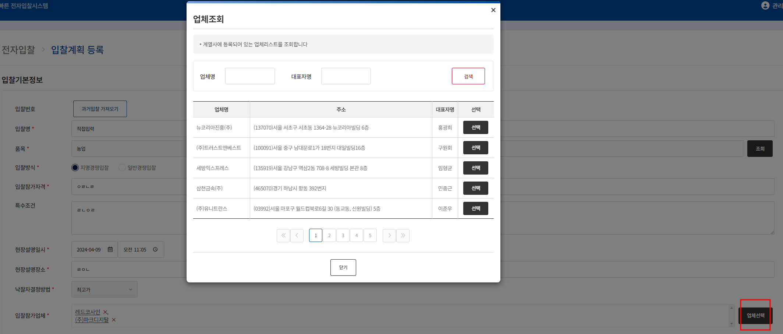 업체조회 팝업 확인
ebidmast | 입찰계획 | 입찰계획 등록 기능 확인 | ID : ebidmast (시스템 관리자) PW : 1111 | 전자입찰 > 입찰계획 -> 등록 > 입찰방식 입찰방식 일반경쟁입찰 선택 | 일반경쟁입찰 화면 확인 | 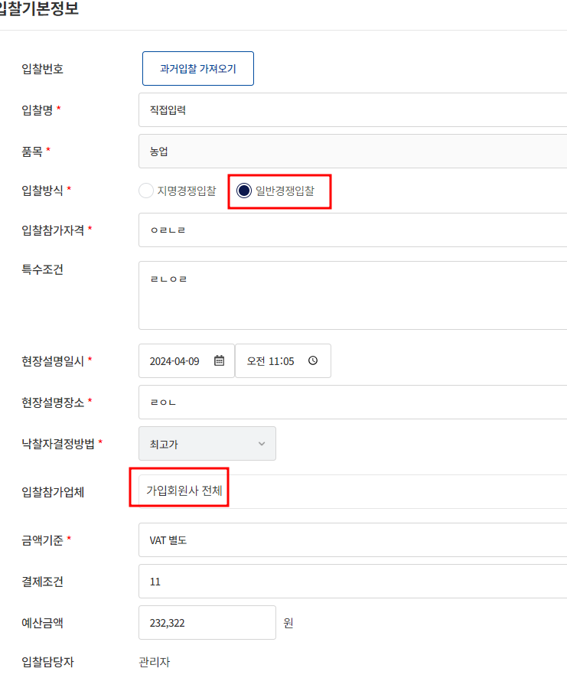
ebidmast | 입찰계획 | 입찰계획 등록 기능 확인 | ID : ebidmast (시스템 관리자) PW : 1111 | 전자입찰 > 입찰계획 -> 등록 > 개찰자 팝업 | 개찰자팝업 확인 | 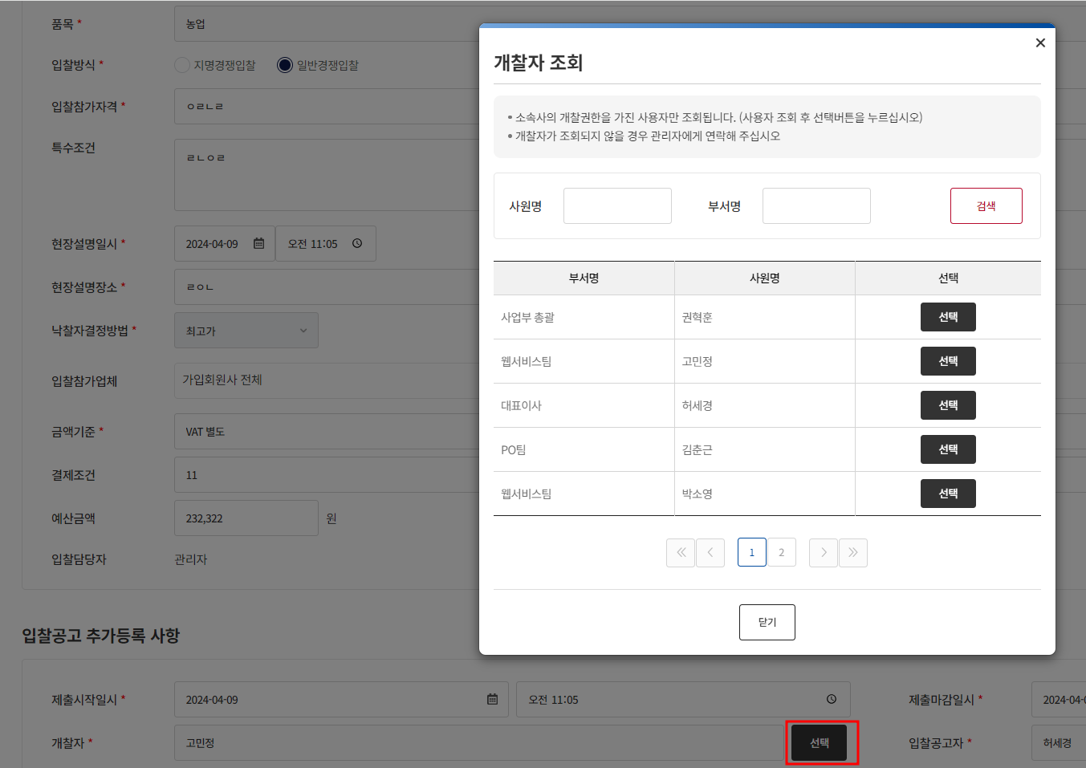
ebidmast | 입찰계획 | 입찰계획 등록 기능 확인 | ID : ebidmast (시스템 관리자) PW : 1111 | 전자입찰 > 입찰계획 -> 등록 > 입찰공고자 팝업확인 | 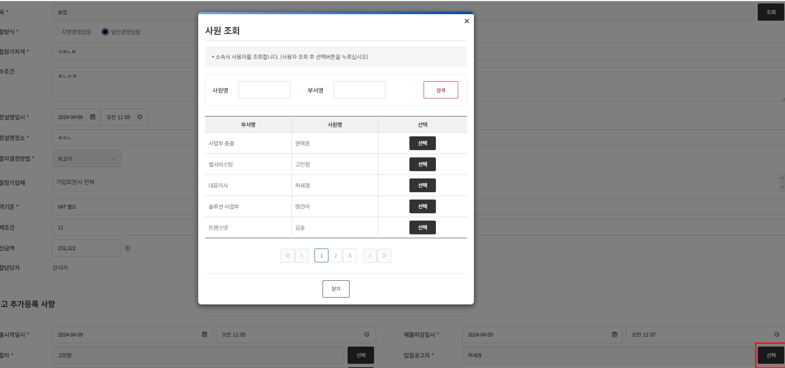 입찰공고자 팝업확인
ebidmast | 입찰계획 | 입찰계획 등록 기능 확인 | ID : ebidmast (시스템 관리자) PW : 1111 | 전자입찰 > 입찰계획 -> 등록 > 입찰낙찰자 팝업 | 낙찰자 팝업확인 | 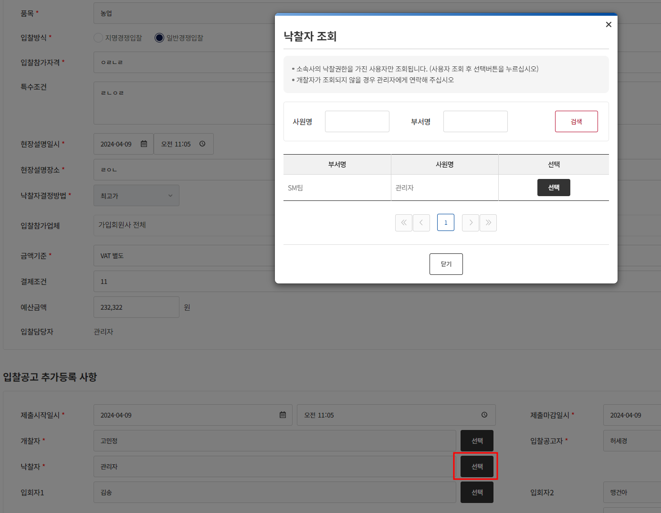
ebidmast | 입찰계획 | 입찰계획 등록 기능 확인 | ID : ebidmast (시스템 관리자) PW : 1111 | 전자입찰 > 입찰계획 -> 등록 > 입회자1 팝업 | 입회자1 팝업 확인 | 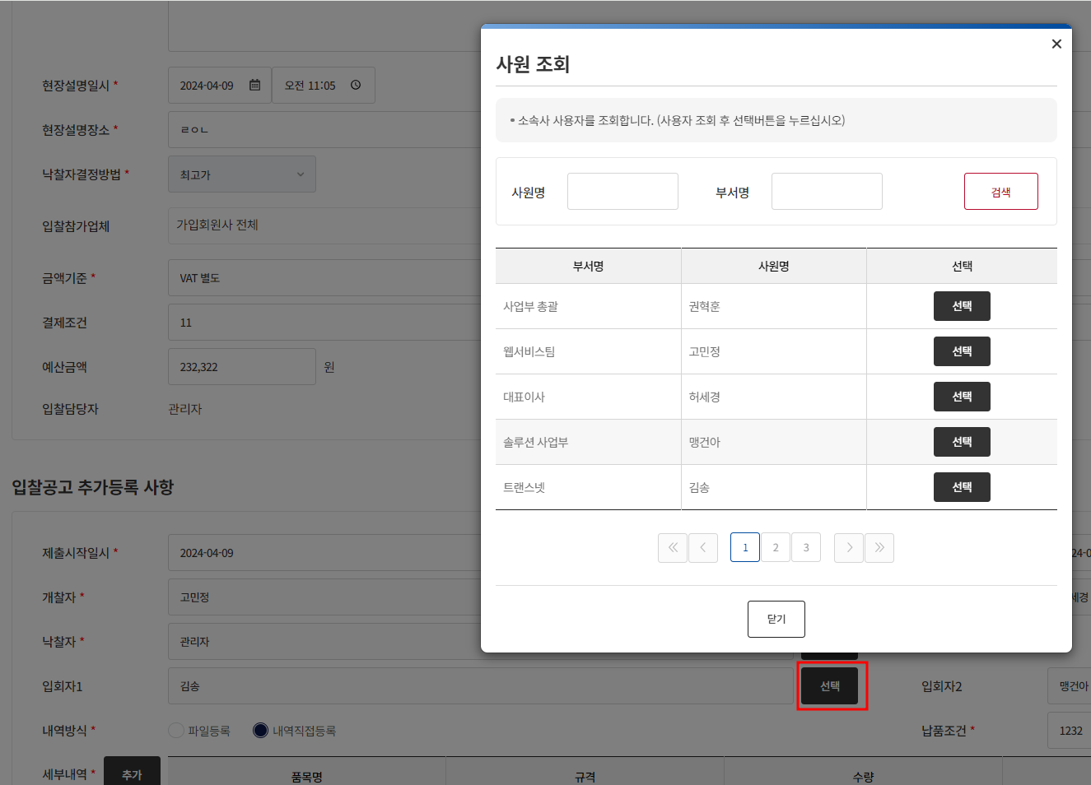
ebidmast | 입찰계획 | 입찰계획 등록 기능 확인 | ID : ebidmast (시스템 관리자) PW : 1111 | 전자입찰 > 입찰계획 -> 등록 > 입회자2 팝업 | 입회자2 팝업 확인 | 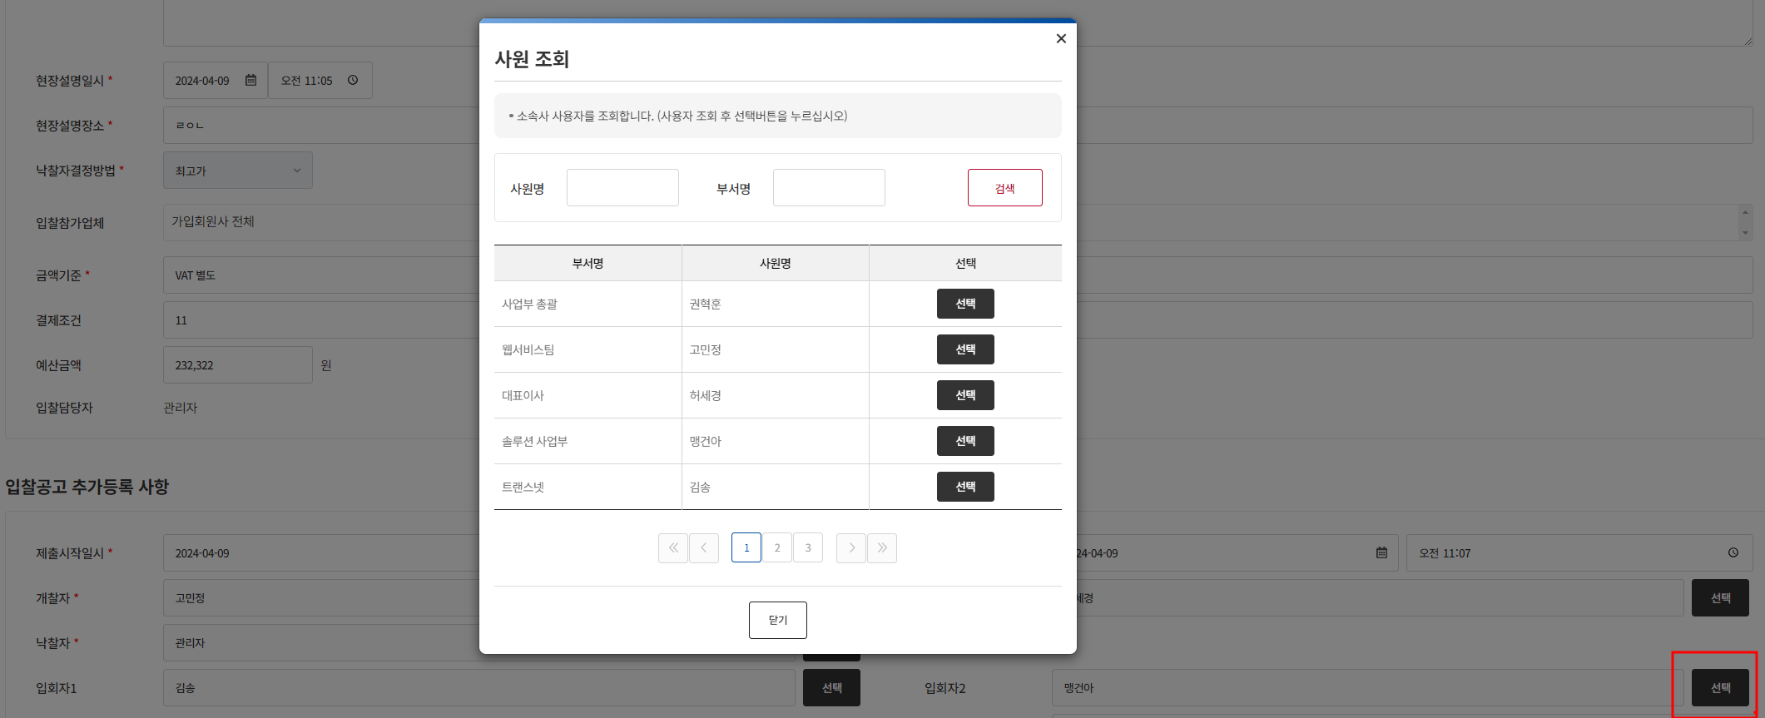
ebidmast | 입찰계획 | 입찰계획 등록 기능 확인 | ID : ebidmast (시스템 관리자) PW : 1111 | 전자입찰 > 입찰계획 -> 등록 > 내역방식 파일등록 |  등록 시 내역방식이 파일등록일 때 화면
ebidmast | 입찰계획 | 입찰계획 등록 기능 확인 | ID : ebidmast (시스템 관리자) PW : 1111 | 전자입찰 > 입찰계획 -> 등록 > 내역방식 내역직접등록 |  등록 시 내역방식이 내역직접등록일 때 화면
ebidmast | 입찰계획 | 입찰계획 상세 기능 확인 | ID : ebidmast (시스템 관리자) PW : 1111 | 전자입찰 > 입찰계획 -> 등록한 입찰번호 또는 입찰명 클릭 | 등록 후 상세 화면 확인 | 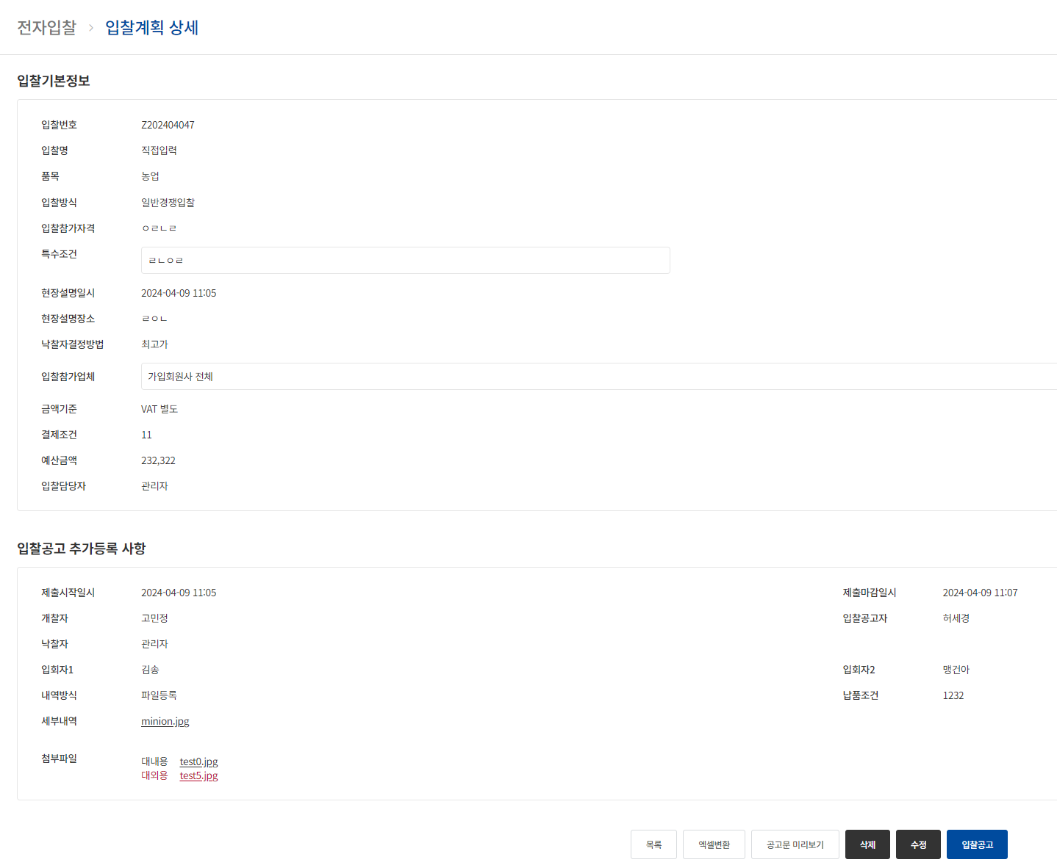
ebidmast | 입찰계획 | 입찰계획 엑셀변환 기능 확인 | ID : ebidmast (시스템 관리자) PW : 1111 | 전자입찰 > 입찰계획 -> 등록한 입찰번호 또는 입찰명 클릭 -> 하단 엑셀변환 클릭 | 등록 후 상세 화면 에서 엑셀 변환 클릭 후 엑셀 확인 | 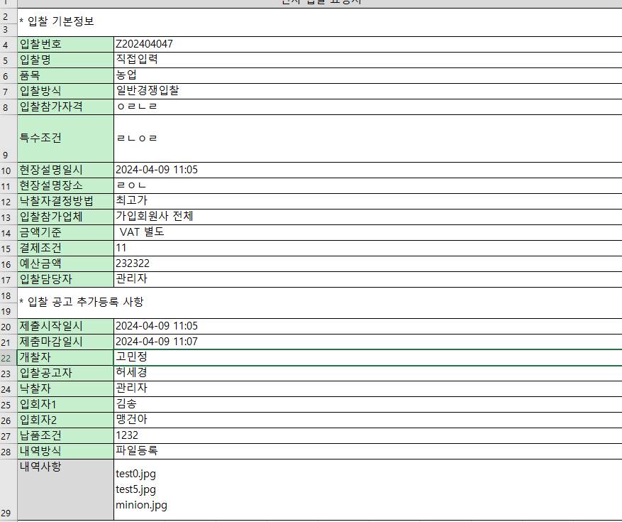
ebidmast | 입찰계획 | 입찰계획 공고문 미리보기 기능 확인 | ID : ebidmast (시스템 관리자),kangyj94 PW : 1111(2 계정 동일) | 전자입찰 > 입찰계획 -> 등록한 입찰번호 또는 입찰명 클릭 -> 하단 공고문 미리보기 클릭 | 등록 후 상세 화면에서 공고문 미리보기 클릭 후 공고 확인, 세부내역이 파일등록 또는 세부내역일 때 차이 점 확인 | 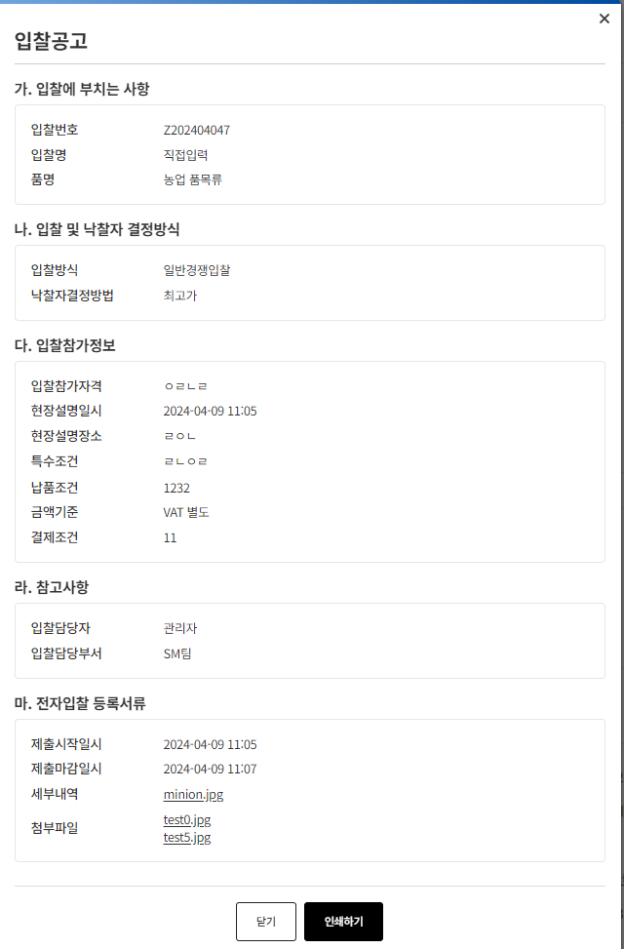 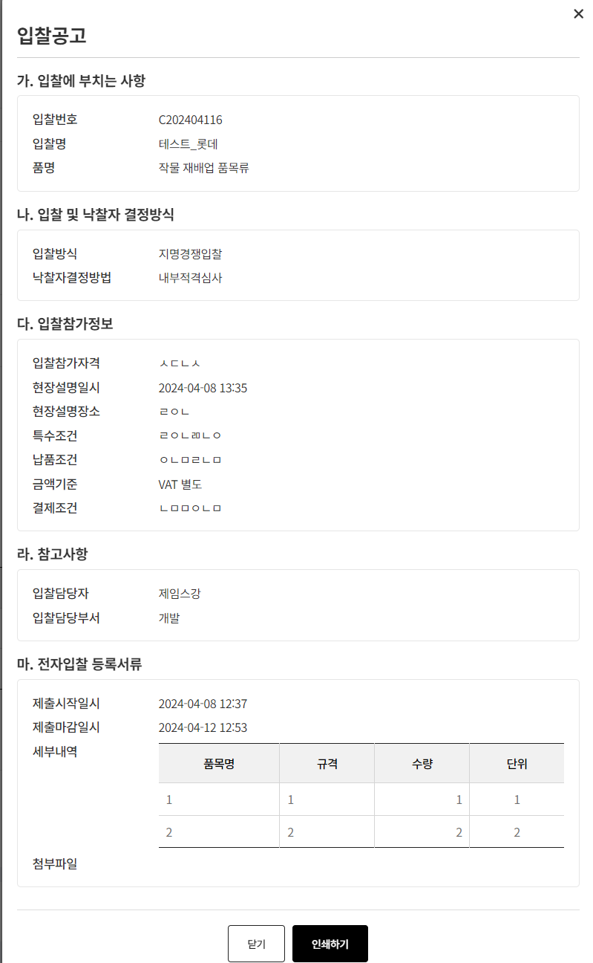
ebidmast | 입찰계획 | 입찰계획 상세 기능 확인 | ID : ebidmast (시스템 관리자) PW : 1111 | 전자입찰 > 입찰계획 -> 등록한 입찰번호 또는 입찰명 클릭 -> 하단 수정 클릭 | 등록 후 상세 화면에서 수정 화면 확인 | 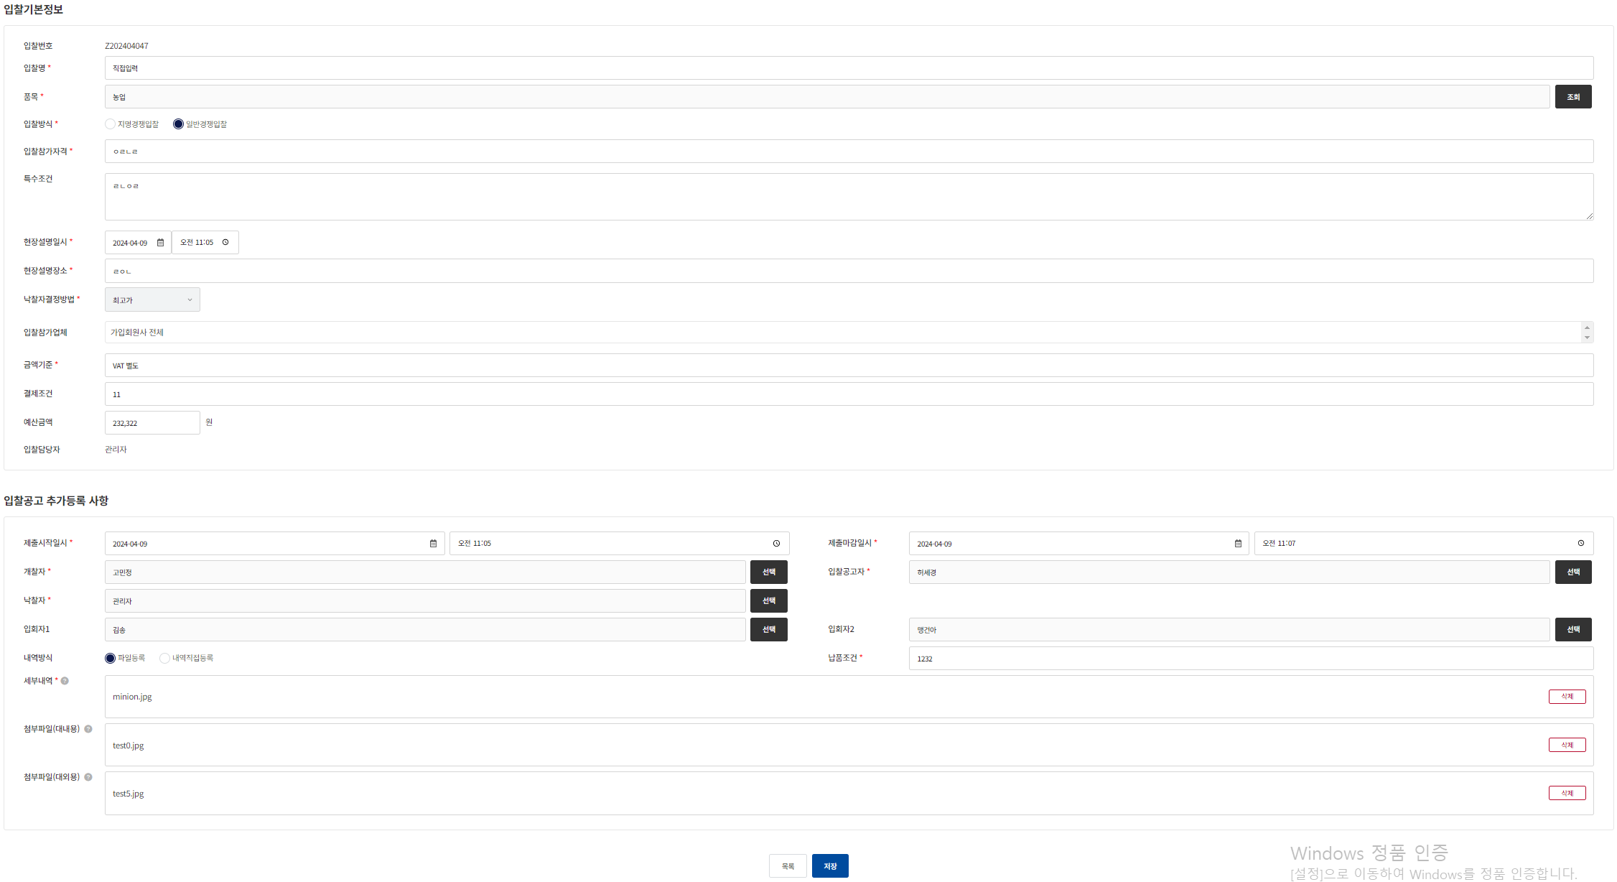
ebidmast | 입찰계획 | 입찰계획 상세 기능 확인 | ID : ebidmast (시스템 관리자) PW : 1111 | 전자입찰 > 입찰계획 -> 등록한 입찰번호 또는 입찰명 클릭 -> 하단 수정 클릭 | 등록 후 상세 화면에서 수정 화면 확인
kangyj94 | 입찰계획 | 입찰계획 입찰 등록 시 케이스 처리 확인 | ID :kangyj94 PW : 1111 | 전자입찰 > 입찰계획 -> 등록 | 소속 계열사가 롯데에너지머티리얼즈이면 입찰분류 표기되는지 확인 | 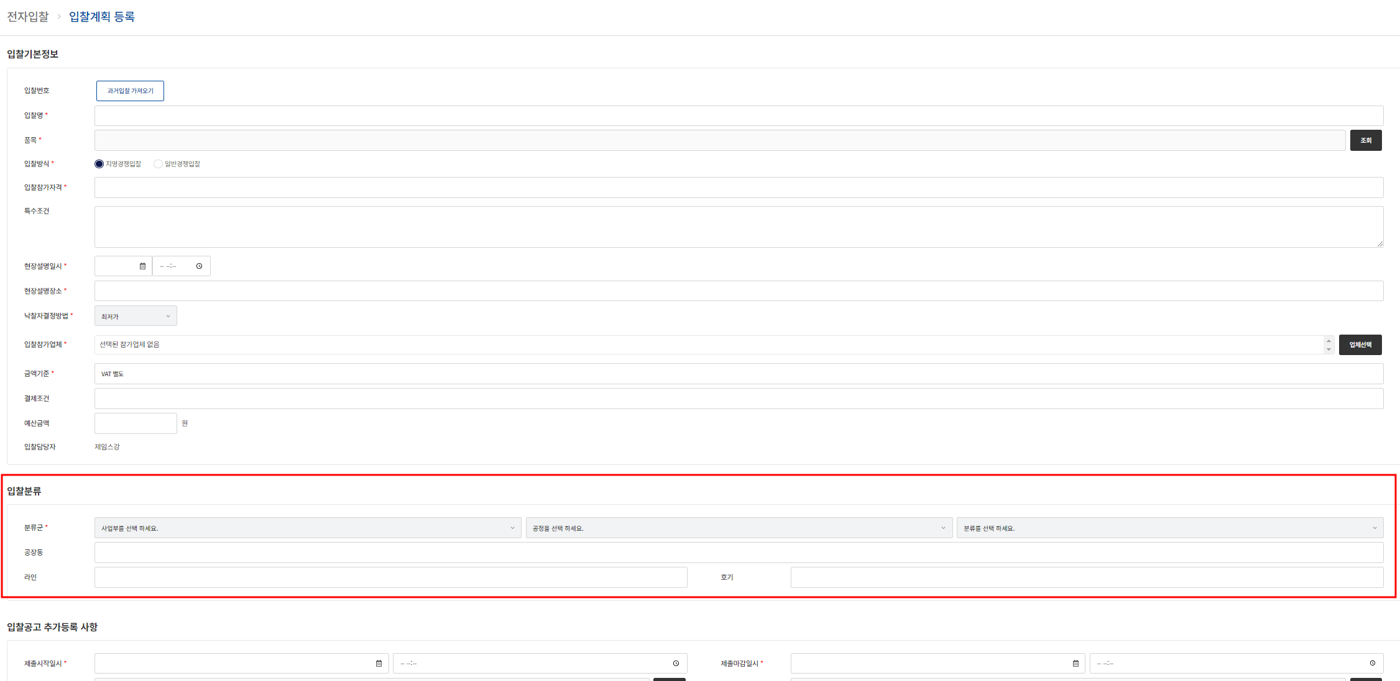
kangyj94 | 입찰계획 | 입찰계획 입찰 등록 시 개찰자 확인 | ID :kangyj94 PW : 1111 | 전자입찰 > 입찰계획 -> 임의의 입찰번호 또는 입찰명 클릭 -> 하단에 수정 클릭 | 소속 계열사가 롯데에너지머티리얼즈이면 입찰분류 표기되는지 확인 | 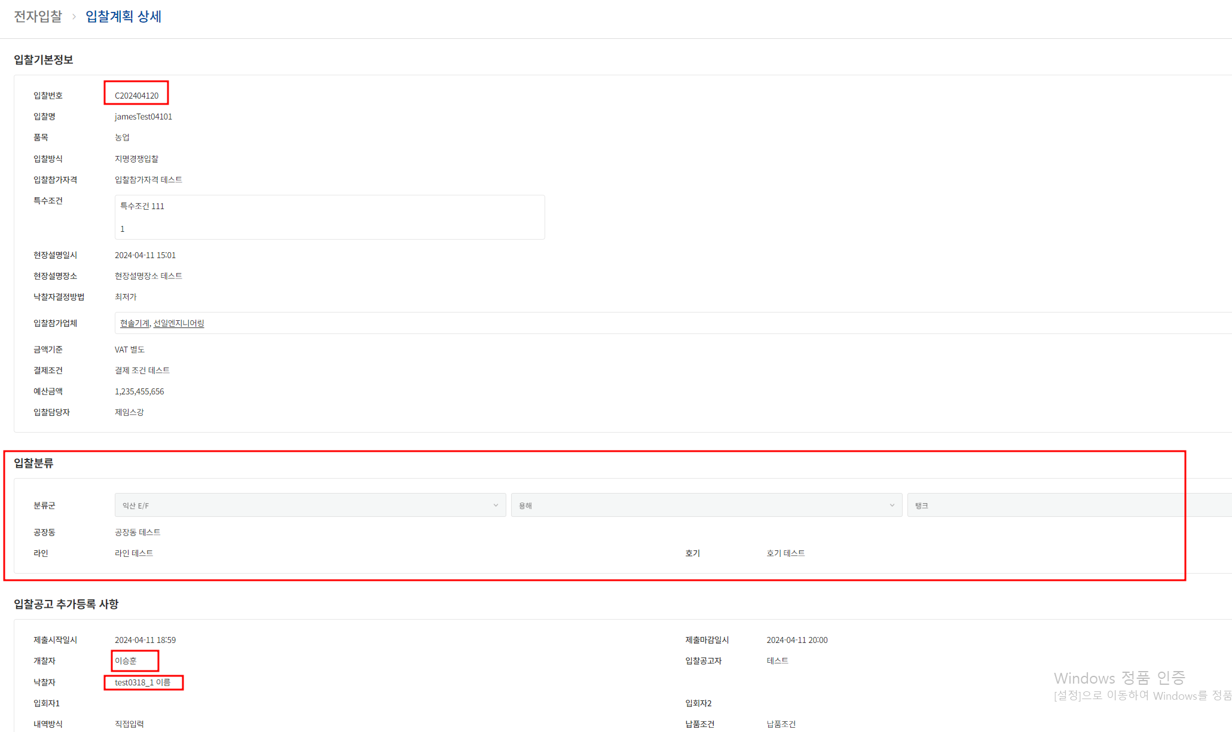
52371695 | 입찰계획 | 입찰계획 입찰 등록 시 개찰자 확인 | ID 52371695 PW : 1111 | 전자입찰 > 입찰계획 | 위 22라인에서 등록한 개찰자에 등록된 입찰 계획이 등록됐는지 확인 | 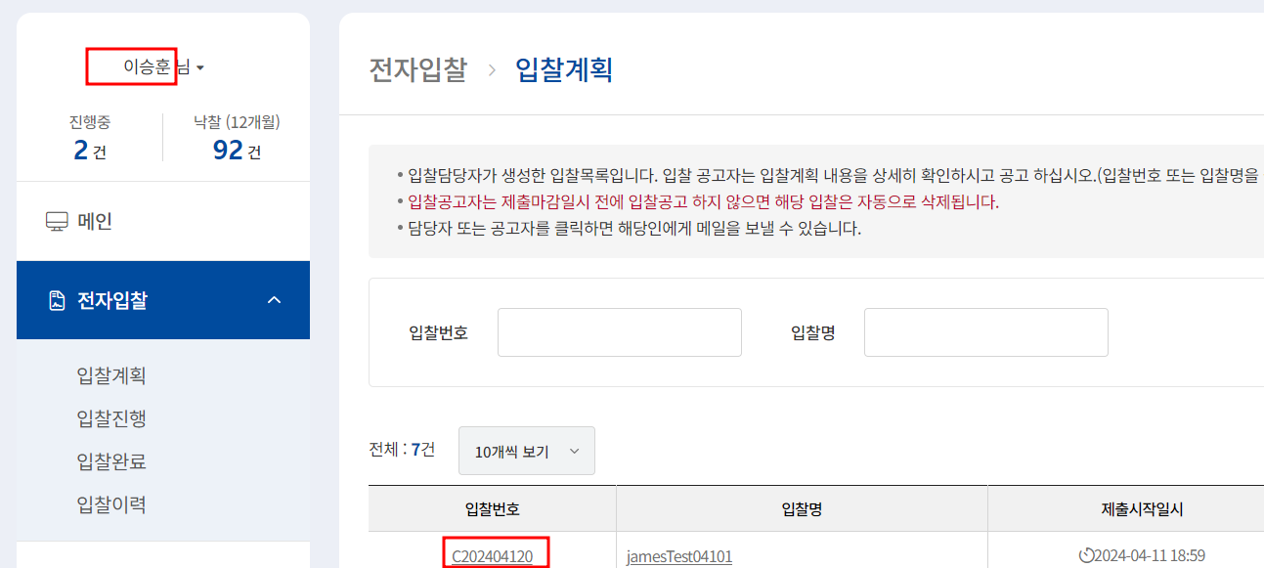
test0318_1 | 입찰계획 | 입찰계획 입찰 등록 시 낙찰자 확인 | ID test0318_1 PW : 1111 | 전자입찰 > 입찰계획 | 위 22라인에서 등록한 낙찰자에 등록된 입찰 계획이 등록됐는지 확인 | 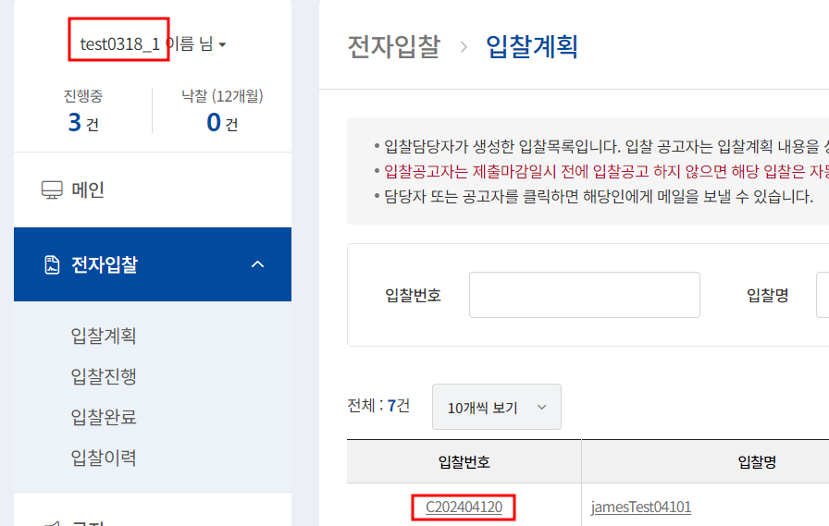
kangyj94 | 입찰계획 | 입찰계획 입찰 등록 시 낙찰자 확인 | ID :kangyj94 PW : 1111 | 전자입찰 > 입찰진행 | 입찰공고 후 입찰공고된 상태 확인 | 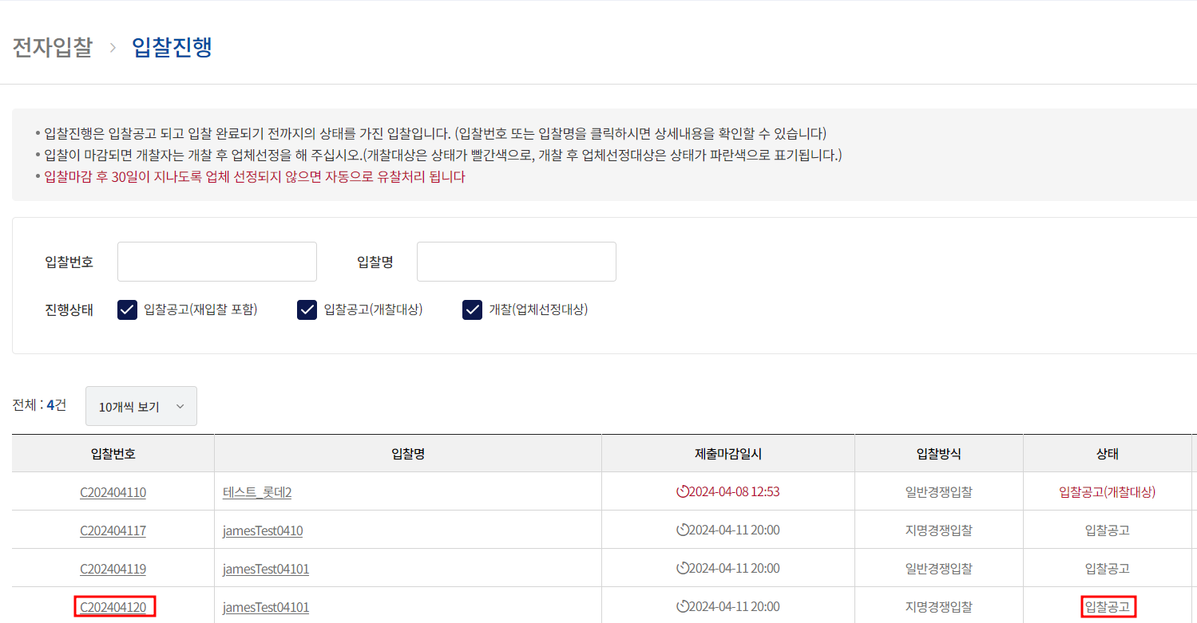
kangyj94 | 입찰계획 | 입찰계획 삭제 확인 | ID :kangyj94 PW : 1111 | 전자입찰 > 입찰진행 -> 입찰번호 또는 입찰명 클릭 후 하단 삭제 | 입찰계획 삭제 후 삭제된 리스트, 그리고 삭제된 DB의 데이터 확인 | 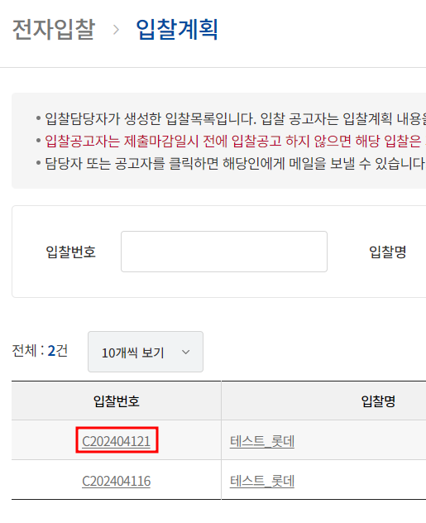 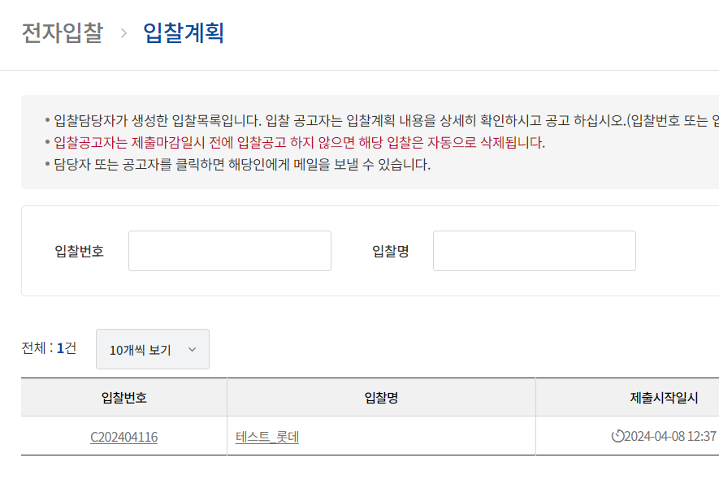
 | 입찰계획 | 입찰계획 이메일 확인 |  | 전자입찰 > 입찰진행 -> 등록 또는 입찰 상세에서 삭제 | 입찰계획 이메일 확인 데이터 확인. 등록 및 삭제 시 데이터 확인
 | 입찰계획 | 입찰계획 이메일 확인 |  | 전자입찰 > 입찰진행 -> 입찰 상세에서 입찰공고 시 | 입찰계획 입찰 공고 시 이메일 확인 데이터 확인
 | 입찰계획 | 입찰계획 이메일 확인 |  | 전자입찰 > 입찰진행 -> 입찰 상세에서 입찰공고 시 | 입찰계획 입찰 공고 시 이메일 확인 데이터 확인

